Sheet2
LINE | Layer | Defect | 型態 | 異常時處理方法 |  | 標準化 | 處理人員 | 附註
 |  |  |  | 成因 | 解決過程及方法
CNVR28 | BM | 717(BM_P居多) | 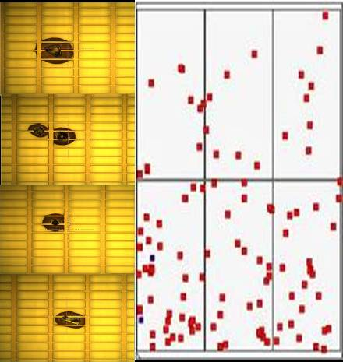 | CFCT Nozzle前方平臺(靠近操作側)因光阻噴濺加上PARTICLE沾附，在塗佈時掉落在玻璃上 | 1.更換WIPER-->NG 2.調整壓附量-->NG 3.PM CFCT AIR PAD的平臺與GUIDE BAR-->NG 4.下刮風刀與PM AK段CHAMBER/FREE ROLLER--->NG 5.下全新的玻璃/調整PRCN BRUSH壓附量/調慢PRCN轉速/加大PRCN各段流量--->NG 6.全泡/PM CSP-->NG 7.PRCN BUSH BY PASS-->NG 8.PM VCD-->NG 9.PM SOLVENT TANK/更換濾網/廠務端提供新的SOLVENT-->NG 10.使用KOH PM CFCT NOZZLE前方平臺 | 1.PM時因使用較高濃度KOH，人員安全防護務必注意。 2.PM流程:先使用KOH-->SOLVENT-->酒精 3.PM時盡量避免KOH接觸到NOZZLE，PM完請務必執行DUMMY流片50片 | 熊源/欣華/錦煌/健忠
CV1前反轉Map
更換wiper/clean nozzle
IR反轉Map
全泡/PM CSP
PM VCD
PM SOLVENT TANK

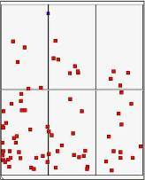
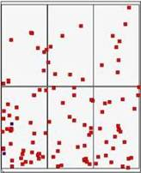
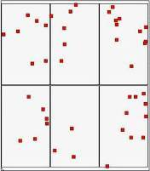
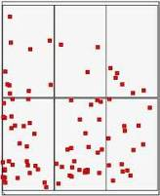
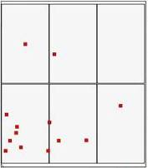
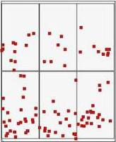

PM CFCT NOZZLE前方平臺

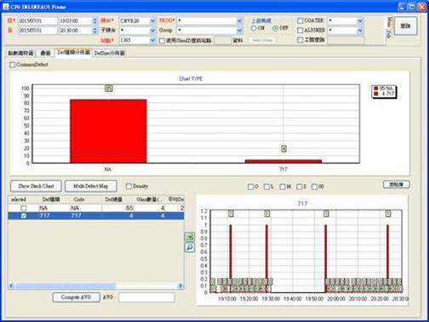
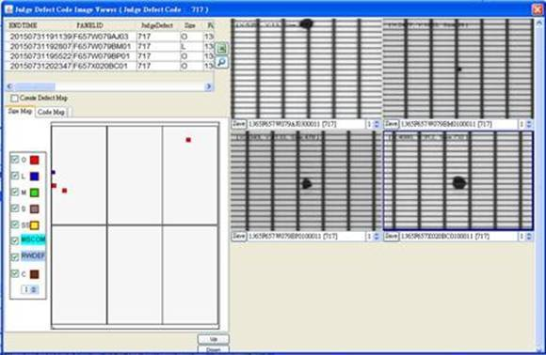

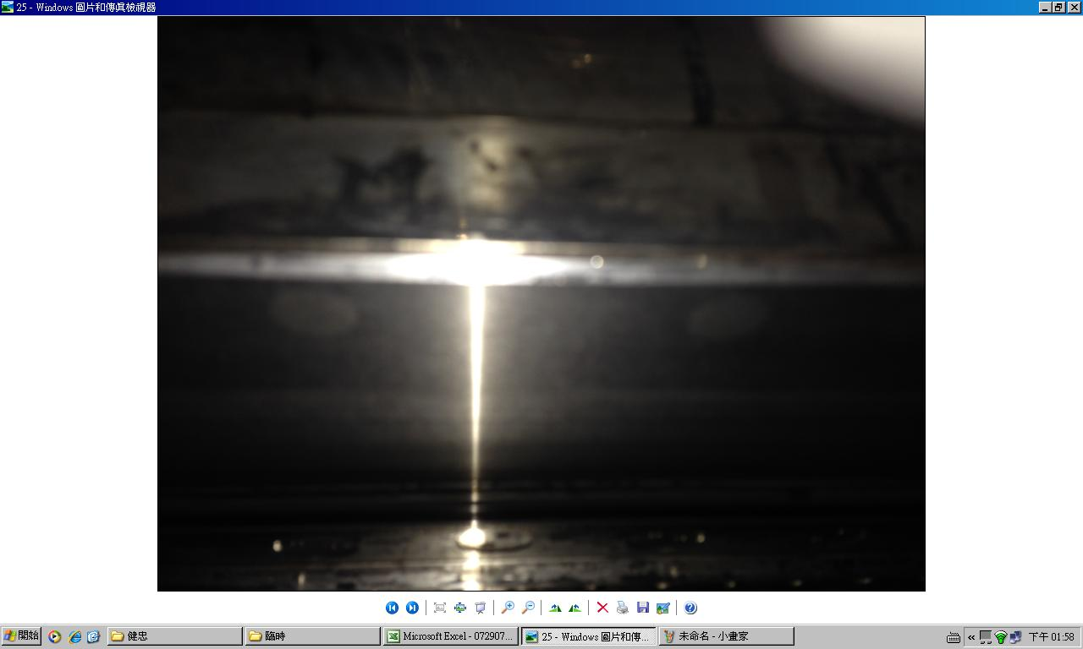
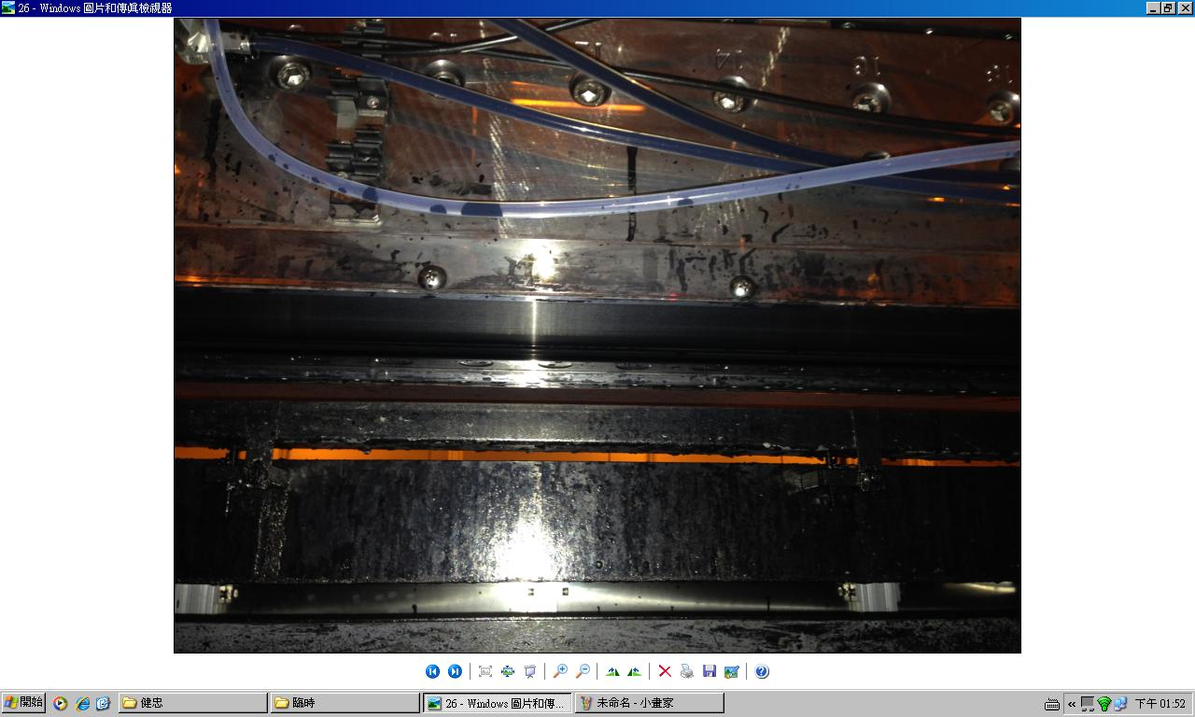

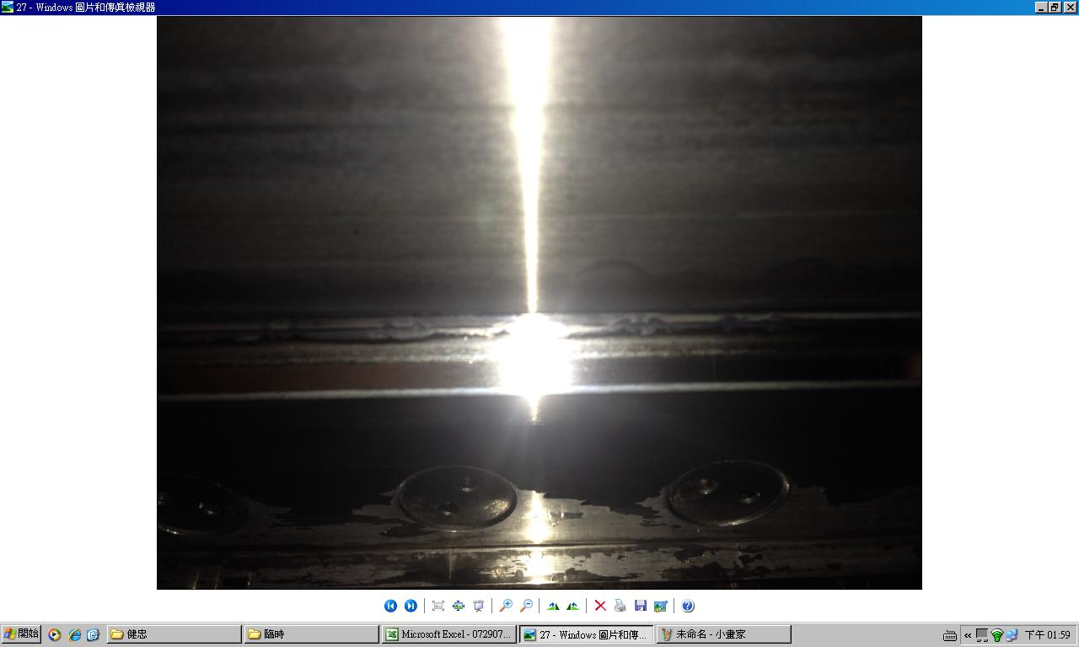

NOZZLE

DIP槽

Sheet1
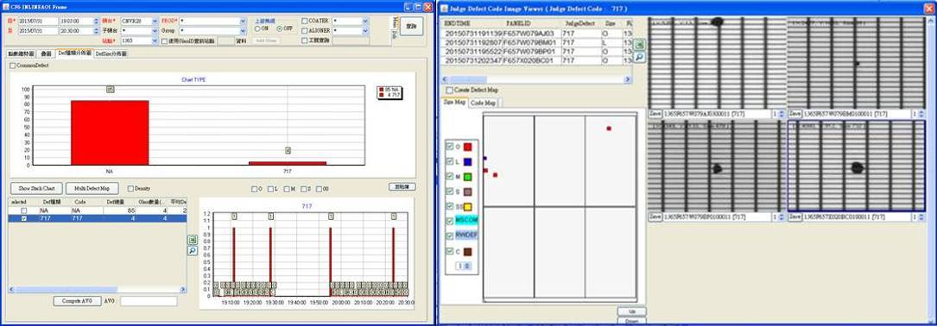
7/29 19:30~7/30 09:30 發生異常的前一天晚上到異常當天的早上
 | 0.014563106796
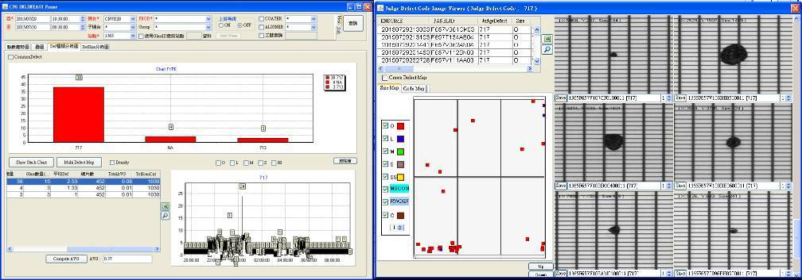

 |  |  | 其中有單片24點特別偏高的
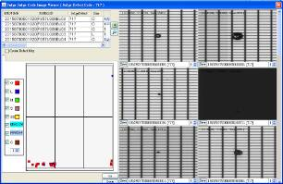

更換WIPER前的數據

 | 0.14285714286
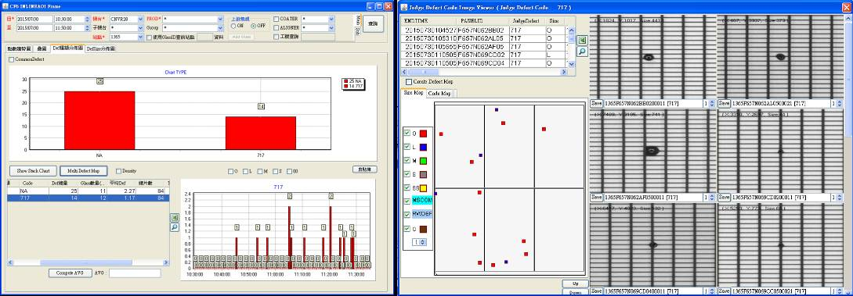

更換WIPER後與停機Clean nozzle

 | 0.53719008264
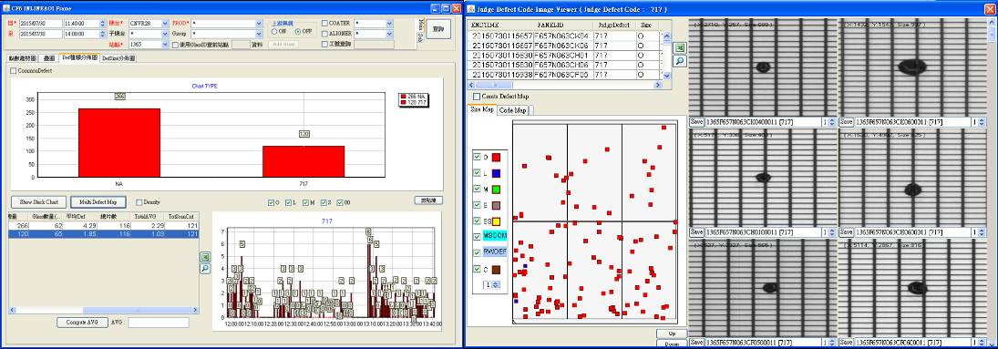

 |  | 更換WIPER
 |  |  | Clean nozzle後

第2次換wiper後

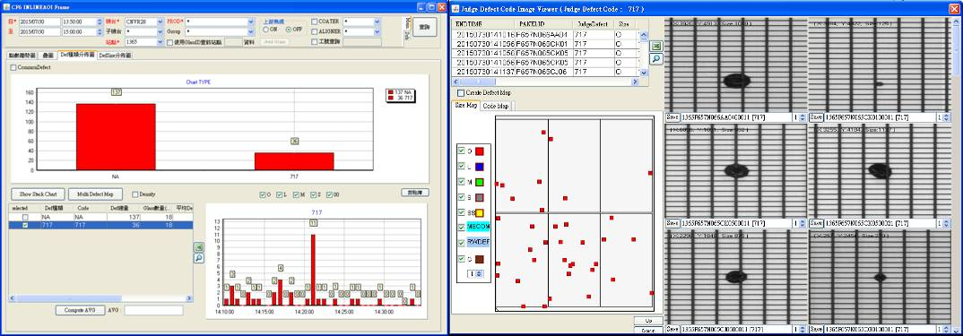

調整壓附量

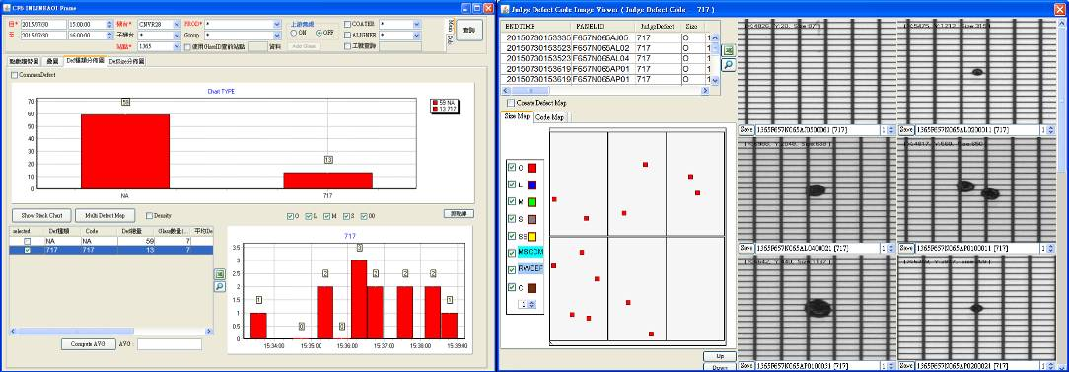

擦拭CFCT AIR PAD氣動平台與guide bar

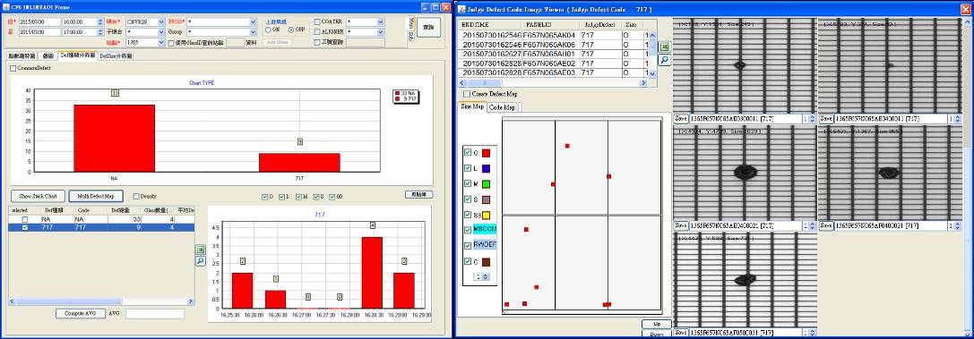

調整wiper位置-869.7-->-870.178
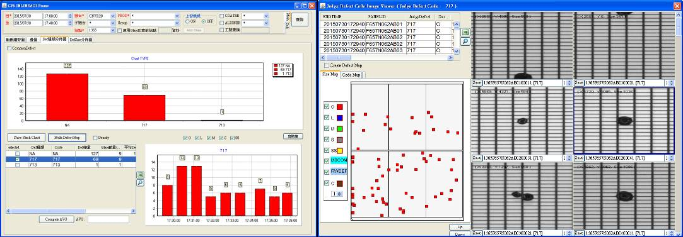

下刮風刀與PM free roller
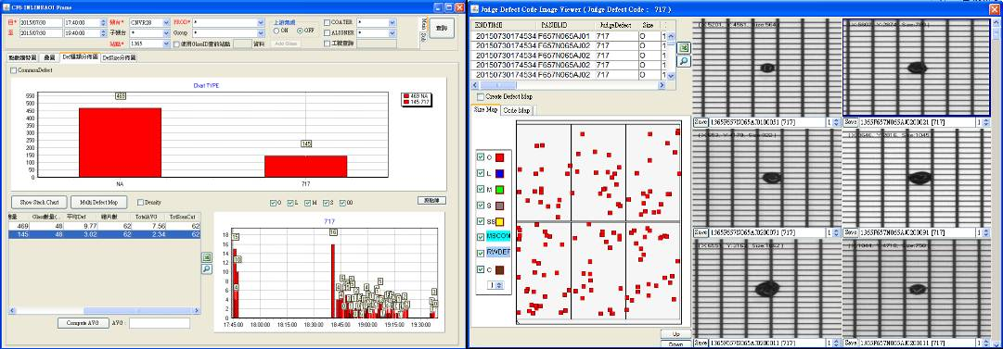

下全新玻璃 : 調整PRCN壓附量0.7-->1 / 調整轉速4300-->400 / 調大流量

PM SOLVENT TANK 與濾網
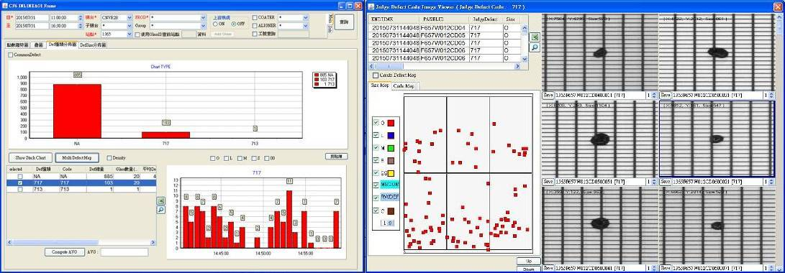

擦拭CFCT NOZZLE前方平台

Sheet3
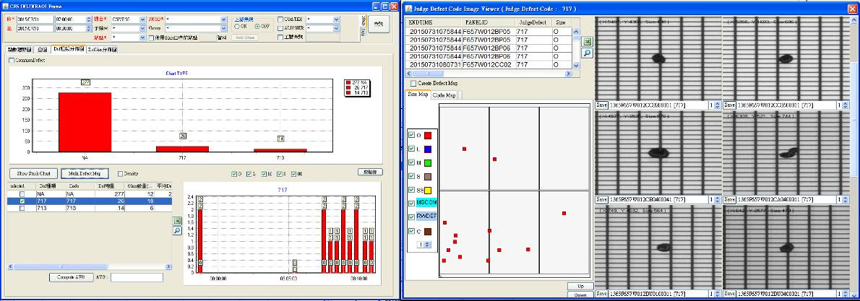
1.PM AK CHAMBER /檢查ROLLER培林,靠近中間那顆有PARTICLE磨出 >拆開PM
將FFU移開PM周圍
2.更換胖胖瓶密克林後
3.IR反轉
4.BRUSH壓入量0.7 > 1 轉速4300
5.BRUSH PASS

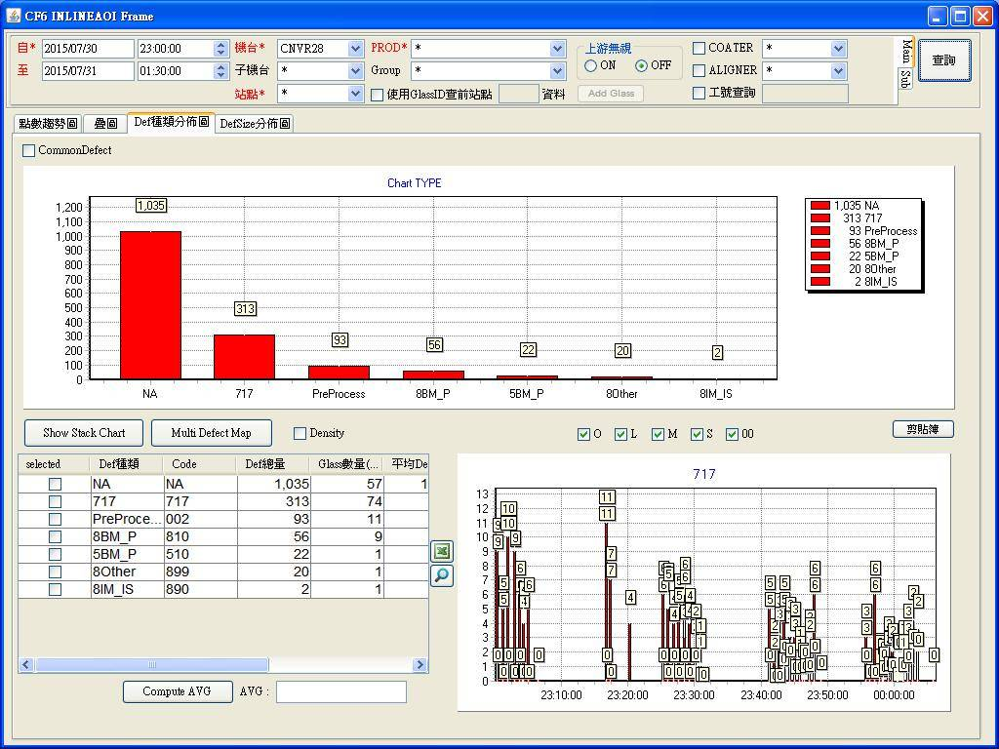

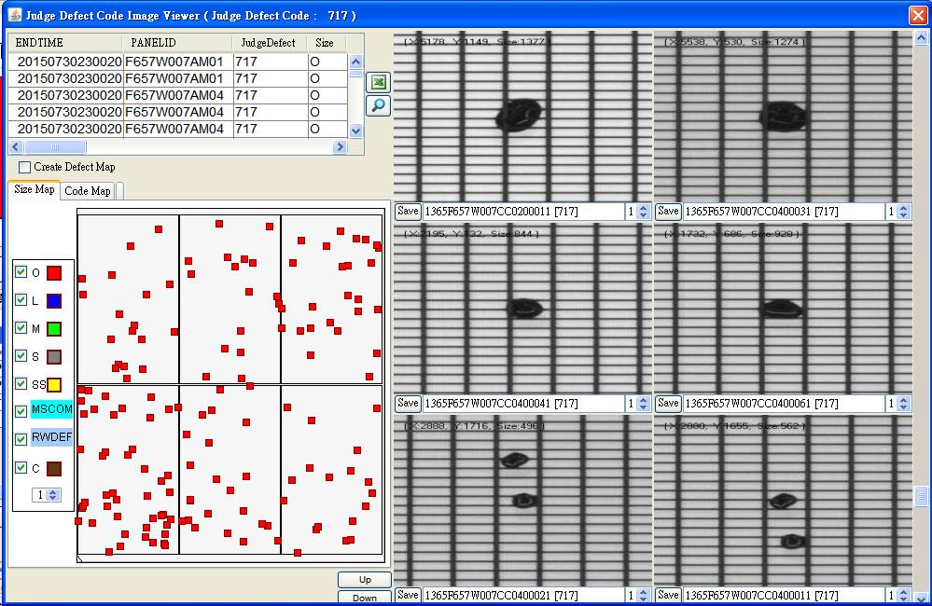

IR反轉
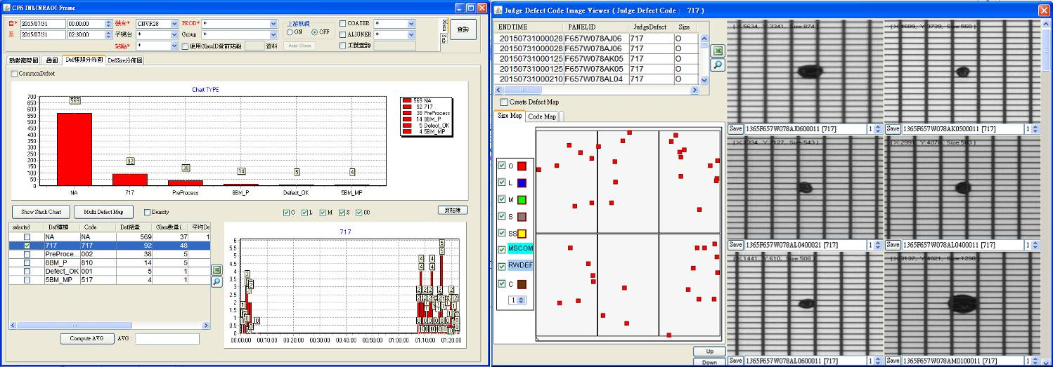

全泡/CSP CLEAN後
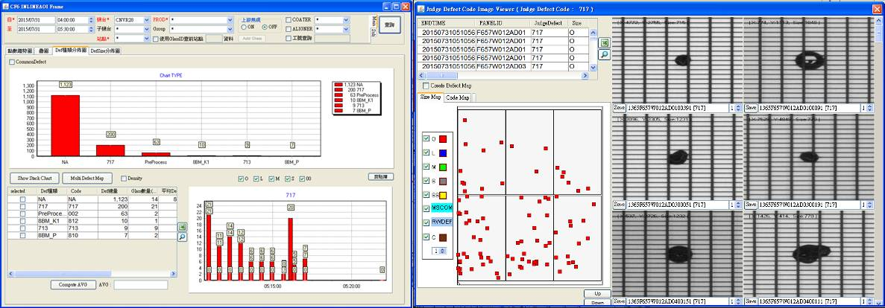

CV1前反轉20片
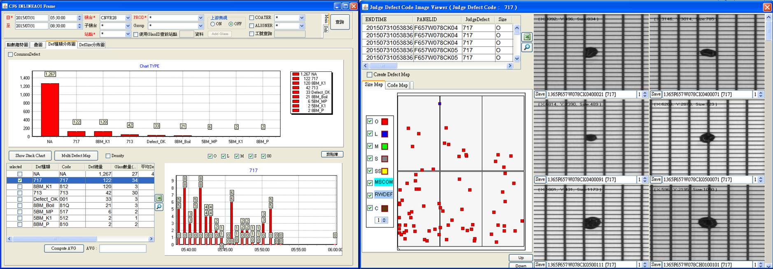

VCD PM後

